手順
SG設定追加、更新、削除手順書

【作業概要説明】
本手順はSG設定追加、更新、削除を実施する手順である。

【操作対象】
AWSコンソール

【操作担当者】
ISIDサービスデスク担当者

【作業端末】
本番・研修・開発環境：AWSコンソール管理端末

番号 | 操作項目 | 操作方法 | 確認方法 | チェック | 開始時間 | 終了時間 | 作業担当者 | 作業確認者 | 備考
1 | 端末ログイン | ■本番・研修・開発環境 AWSコンソール管理端末→AWSコンソール ＃作業用のロールはAWS管理コンソールの「保守運用用アカウント」を利用する。 | 左記ログインにおいてエラーが発生しないこと。 | □
2 | AWSコンソールからEC2サービスを開く | AWSコンソール検索窓に「EC2」と入力し、EC2画面を開く。 | - | □
3 | セキュリティグループの画面を開く | 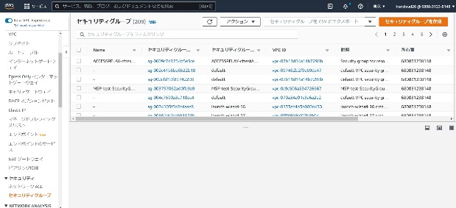 左ペインのセキュリティグループを選択する。 セキュリティグループの追加：項番4,5,6を参照。 セキュリティグループの更新：項番7を参照。 セキュリティグループの削除：項番8を参照。 | - | □
4 | セキュリティグループの追加-1 | 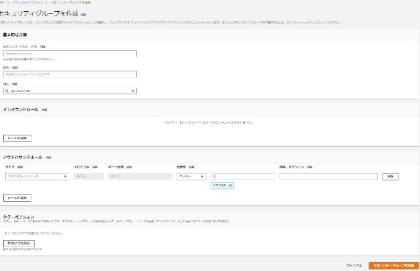 画面右上の「セキュリティグループを作成」ボタンをクリックする。 追加対象のセキュリティグループの設定情報を、セキュリティグループを作成画面で入力する。 | -
5 | セキュリティグループの追加-2 | 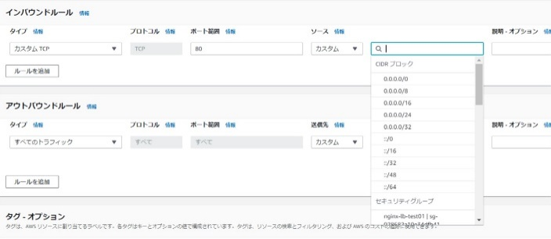 ルール追加ボタンをクリックし、追加対象のセキュリティグループのインバウンドルールを設定する。 | -
6 | セキュリティグループの追加-3 | 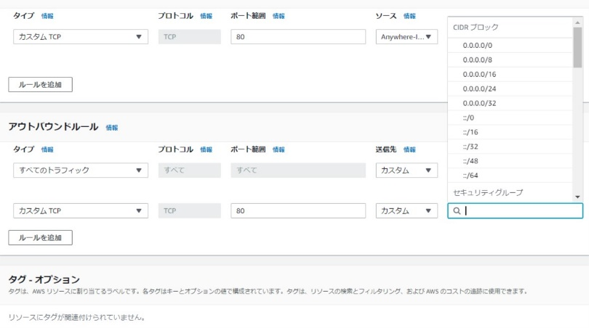 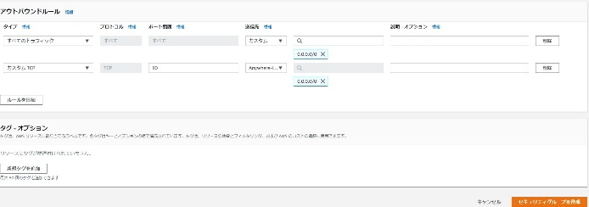 ルール追加ボタンをクリックし、追加対象のセキュリティグループのアウトバウンドルールを設定する。 セキュリティグループを作成ボタンをクリックする。 | 追加対象のセキュリティグループが作成されたことをセキュリティグループの一覧画面で確認する。 | □
7 | セキュリティグループの更新 | 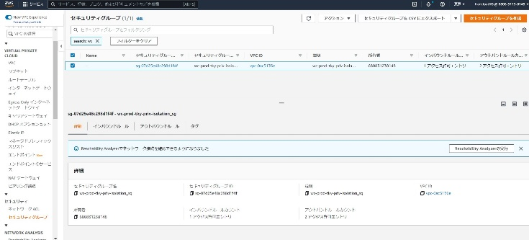 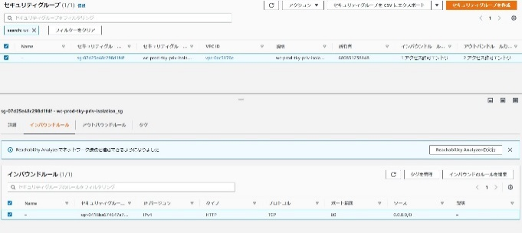 更新対象のセキュリティグループを選択する。 更新対象のセキュリティグループの設定内容を変更し、保存ボタンをクリックする。本例では、インバウンドルールを変更する。 | 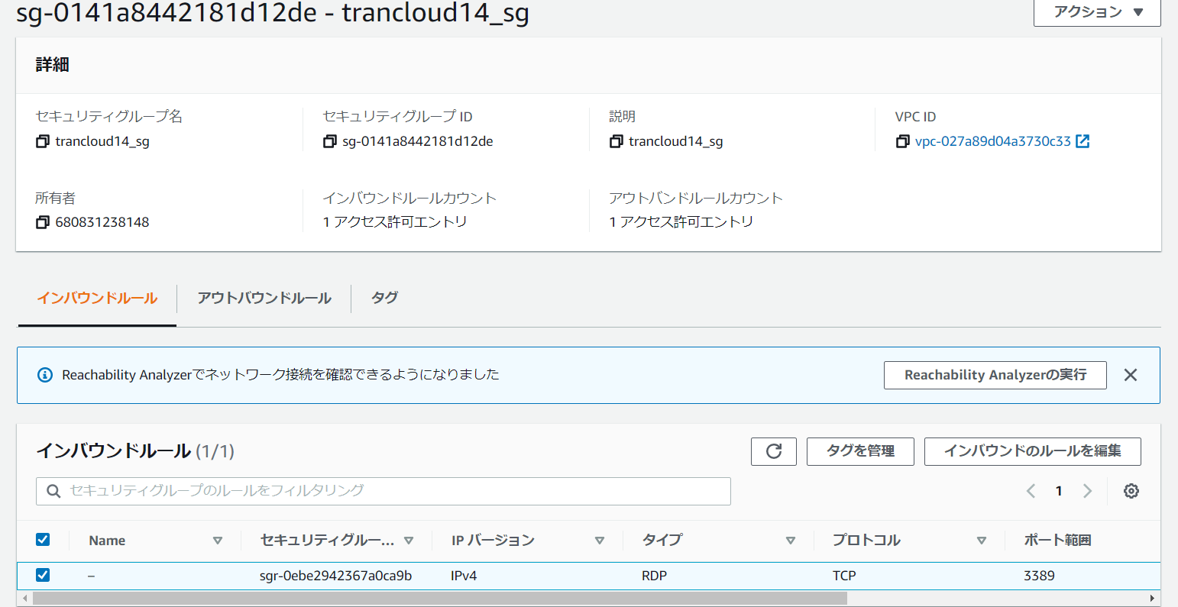 セキュリティグループの一覧画面で更新対象のセキュリティグループを選択し、セキュリティグループの内容が更新されていることを詳細画面で確認する。 | □
8 | セキュリティグループの削除 | 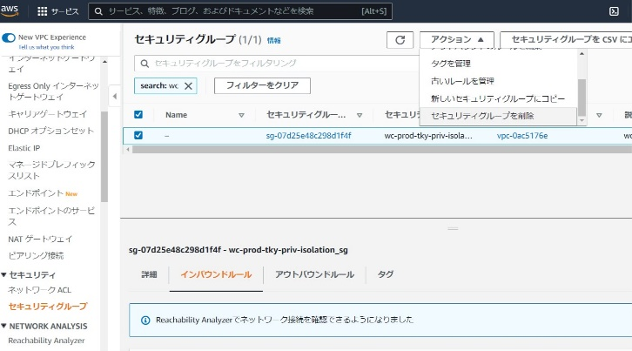 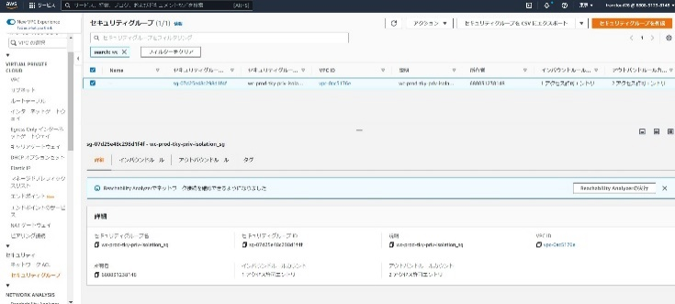 削除対象のセキュリティグループを選択する。 アクションボタンからセキュリティグループを削除を選択する。 削除の確認画面が表示された場合、削除ボタンをクリックする。 | 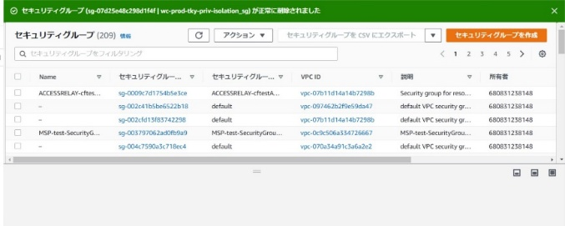 削除対象のセキュリティグループが削除されたことをセキュリティグループの一覧画面で確認する。 | □
9 | AWSコンソールの終了 端末ログオフ | ブラウザを閉じてAWSコンソールを終了し、各環境ごと以下の手順を実施する。 ■本番・研修・開発環境 AWSコンソール管理端末からログオフを実施する。 | AWSコンソールの終了および、AWSコンソール管理端末からのログオフを確認する。 | □

